申込書
申込みは記入保存後に、ここをクリックで送信先アドレス表示
この色枠に
記入ください
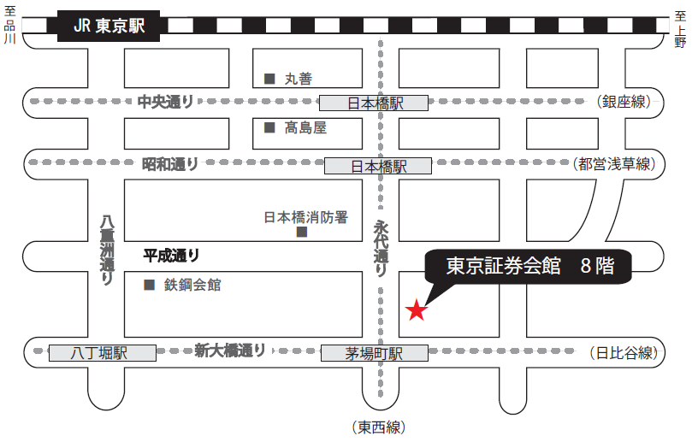
〒103-002 東京都中央区日本橋茅場町1-5-8 TEL 03-3667-9210
東京証券会館ホール案内図
【最寄駅からの所要時間】
・東京メトロ 東西線・日比谷線 「茅場町」駅 ８番出口 直結
・東京メトロ 銀座線・東西線・都営浅草線 「日本橋」駅 Ｄ２出口 徒歩 5分
・山手線 「東京」駅 八重洲北口 徒歩 20分
2022年度
環境公害対策講習会受講申込書 ・（ 受 講 票 ） |  |  |  |  |  |  |  |  |  |  |  |  |  |  | ○ | 1 | 1
開催日：2022年11月2日（水） |  |  |  |  |  |  |  |  |  |  |  |  |  | 申込期限 10月21日（金） |  | 2 | 2
会社名（正式名称） （△△株式会社・株式会社○○） |  |  |  |  |  |  |  |  |  |  |  |  |  |  |  |  | 3
住 所 |  |  |  |  |  | 〒 |  | - |  |  |  |  |  |  |  |  | 4
 |  |  |  |  |  |  |  |  |  |  |  |  |  |  |  |  | 5
申 込 担 当 者 （請求書送付先_会社一括振込） |  |  |  |  |  | （所属部署名） |  |  |  |  |  |  |  |  |  |  | 6
 |  |  |  |  |  | 氏 名 |  |  |  |  |  |  |  |  |  |  | 7
 |  |  |  |  |  | ﾒｰﾙｱﾄﾞﾚｽ |  |  |  |  |  |  |  |  |  |  | 8
 |  |  |  |  |  | TEL |  |  |  |  |  |  |  |  |  |  | 9
講習会 ： １１月２日（水） 開始１３時００分 受付１２時００分～ |  |  |  |  |  |  |  |  |  |  |  | ▼プルダウン選択 |  |  |  |  | 10
場 所 ： 東京証券会館８階ホール 受講料 ２，０００円 （銀行振込） |  |  |  |  |  |  |  |  |  |  |  | 受講証明書 |  |  |  |  | 11
番号 | 出席 ﾁｪｯｸ | 整理№ |  |  | 受講者氏名 |  | 個人振込みの場合ﾒｰﾙｱﾄﾞﾚｽを記入 （会社一括振込の場合は記入不要） |  | 振込 予定日 |  |  | 必要1 不要2 |  |  |  |  | 12
① |  | W | - |  |  |  |  |  |  |  |  |  |  |  |  |  | 13
② |  | W | - |  |  |  |  |  |  |  |  |  |  |  |  |  | 14
③ |  | W | - |  |  |  |  |  |  |  |  |  |  |  |  |  | 15
④ |  | W | - |  |  |  |  |  |  |  |  |  |  |  |  |  | 16
⑤ |  | W | - |  |  |  |  |  |  |  |  |  |  |  |  |  | 17
⑥ |  | W | - |  |  |  |  |  |  |  |  |  |  |  |  |  | 18
➆ |  | W | - |  |  |  |  |  |  |  |  |  |  |  |  |  | 19
⑧ |  | W | - |  |  |  |  |  |  |  |  |  |  |  |  |  | 20
受講者氏名は、姓と名の間に全角スペースを空けてください。例：建設 太郎 |  |  |  |  |  |  |  |  | 会社一括 振込人数 |  |  | 0 | 人分 |  |  |  | 21
＜受講料＞ 一人 ２，０００円 （消費税を含む）
・受講料の請求書は後日、申込者にメールにてお送りしますので、確認後に
お振込みください。領収書は金融機関の振込控に代えさせていただきます。
振込時には、会社名または個人は整理No.（W○○）をご入力ください。
・振込手数料は、ご負担くださいますようお願い申し上げます。
＜振込先＞下記の振込先にお振込みください。
三菱ＵＦＪ銀行 八重洲通支店 普通預金 ０７３３７８４
シヤ）ニホンケンセツギヨウレンゴウカイ
＜振込期間＞ 9月30日(金)～10月27日（木）まで
●申込・問合わせ先
一般社団法人 日本建設業連合会 環境公害対策部会
（担当 近藤） TEL 03-3551-8812
E-mail kondo@nikkenren.or.jp
※新型コロナウイルス対応で定員を約130名としているため、各社の申込みを |  |  |  |  |  |  |  |  | 個人人数 |  |  | 0 | 人 |  |  |  | 22
 | ８名までとさせていただきます。なお先着順として定員になり次第、締切ります。 |  |  |  |  |  |  |  |  | ▼プルダウン選択 |  |  |  |  |  |  | 23
上記のとおり申し込みます。 |  |  |  |  |  |  |  |  | 2022年 |  | 月 |  |  | 日 |  |  | 24
● | 日建連より振込先を記載した電子請求書を送付（メール）します。 |  |  |  |  |  |  |  |  |  |  |  |  |  |  |  | 25
 | 請求書送付日は9/30 10/7・14・24を予定。送付日２日前までの申込みに対応します。 |  |  |  |  |  |  |  |  |  |  |  |  |  |  |  | 26
● | 会社振込みと個人振込みの両方ある場合も１枚の申込書に記入ください。 |  |  |  |  |  |  |  |  |  |  |  |  |  |  |  | 27
【受講票】 |  |  |  |  |  |  |  |  |  |  |  |  |  |  |  |  | 28
● | 申込み受領後に、日建連事務局で整理№を記入し、メールで返送いたします。当日の受講票に |  |  |  |  |  |  |  |  |  |  |  |  |  |  |  | 29
 | なりますので、本票をコピーし、当人の「出席チェック」欄に☑マークを入れ、ご持参ください。 |  |  |  |  |  |  |  |  |  |  |  |  |  |  |  | 30
（チェック記入例） |  |  |  |  |  |  |  |  |  |  |  |  |  |  |  |  | 31
① | ✓ | W | - | 21 | 建設 太郎 |  | kensetsu@nikkenren.or.jp |  | 2022-10-14 |  |  | 1
※ なお、本講習会は、ＣＰＤＳ（全国土木施工管理技士会連合会）認定の講習会です。
希望者には受講証明書を講習会終了後に交付致します。
※上記個人情報は、講習会の状況把握以外には使用致しません。

【加工NG】日建連事務処理用
一覧表への貼付けは名前のある列をコピーして「値」で貼付け
このシートは加工しないでください。事務局用の集計シートです。
管理用
整理番号 |  | 会社名 | 社名ﾌﾘｶﾞﾅ | 受講者 | 氏名ﾌﾘｶﾞﾅ | CPDS申込 | 入金 《予定日》 | 入金日 消費税10％ | 備考1 | 備考2 | 担当者 | 電話 | アドレス
W- |  |  |  |  |  |  |  |  |  |  | 0 | 0 | 0
W-
W-
W-
W-
W-
W-
W-

一覧表への貼付け会社名と個人名前のある列をコピーして「値」で貼付け
請求書用
会員会社/個人 （顧客）コード | 整理No. 個人のみ | 請求書の宛名 （会社名） | カタカナ（会社名） | 請求書の宛名 （個人名） | カタカナ（個人名） | 送付先 （メルアド） | 人数 | 請求書の単位 | 請求書の金額 | 入金予定日 | 入金日 | 備考
 |  | 0 |  |  |  | 0 | 0 | 一括 | 0

 |  |  | #VALUE! |  | #VALUE! |  |  | 一括 | #VALUE!
 |  |  | #VALUE! |  | #VALUE! |  |  | 一括 | #VALUE!
 |  |  | #VALUE! |  | #VALUE! |  |  | 一括 | #VALUE!
 |  |  | #VALUE! |  | #VALUE! |  |  | 一括 | #VALUE!
 |  |  | #VALUE! |  | #VALUE! |  |  | 一括 | #VALUE!
 |  |  | #VALUE! |  | #VALUE! |  |  | 一括 | #VALUE!
 |  |  | #VALUE! |  | #VALUE! |  |  | 一括 | #VALUE!
 |  |  | #VALUE! |  | #VALUE! |  |  | 一括 | #VALUE!

 |  |  | 【＃VALUE】の時は個人振込みなし

